Sheet1
Aurora V2 - Mapping
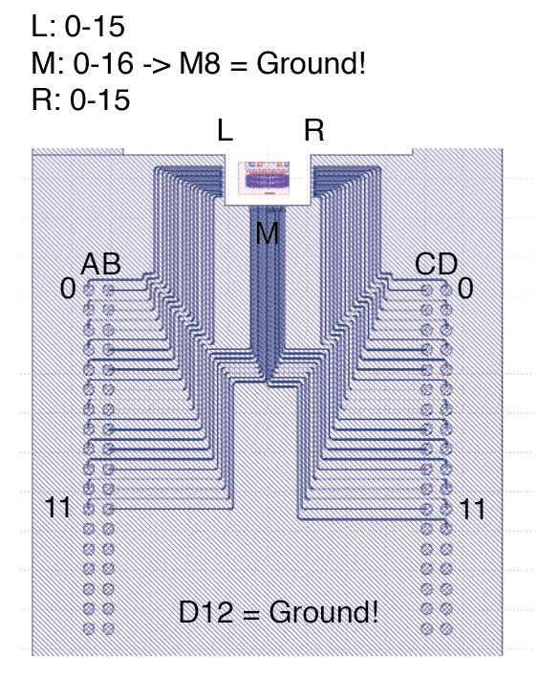
Pins to pads to VCSEL: | Pins: | Pad: | VCSEL: | Pads to pins: | Pad: | Pin: | VCSEL: | Efficiency: | Lifetime: | Comments:
 | A0 | L0 | 0.0. |  | L0 | A0 | 0.0.
 | A1 | L2 | 0.2. |  | L1 | B0 | 0.1.
 | A2 | L4 | 0.4. |  | L2 | A1 | 0.2.
 | A3 | L6 | 0.6. |  | L3 | B1 | 0.3.
 | A4 | L8 | 1.0. |  | L4 | A2 | 0.4.
 | A5 | L10 | 1.2. |  | L5 | B2 | 0.5.
 | A6 | L12 | 1.4 |  | L6 | A3 | 0.6.
 | A7 | L14 | 1.6. |  | L7 | B3 | 0.7.
 | A8 | M0 | 2.0. |  | L8 | A4 | 1.0.
 | A9 | M2 | 2.2. |  | L9 | B4 | 1.1.
 | A10 | M4 | 2.4. |  | L10 | A5 | 1.2.
 | A11 | M6 | 2.6. |  | L11 | B5 | 1.3.
 |  |  |  |  | L12 | A6 | 1.4.
 | B0 | L1 | 0.1. |  | L13 | B6 | 1.5.
 | B1 | L3 | 0.3. |  | L14 | A7 | 1.6.
 | B2 | L5 | 0.5. |  | L15 | B7 | 1.7.
 | B3 | L7 | 0.7.
 | B4 | L9 | 1.1. |  | M0 | A8 | 2.0.
 | B5 | L11 | 1.3. |  | M1 | B8 | 2.1.
 | B6 | L13 | 1.5. |  | M2 | A9 | 2.2.
 | B7 | L15 | 1.7. |  | M3 | B9 | 2.3.
 | B8 | M1 | 2.1. |  | M4 | A10 | 2.4.
 | B9 | M3 | 2.3. |  | M5 | B10 | 2.5.
 | B10 | M5 | 2.5. |  | M6 | A11 | 2.6.
 | B11 | M7 | 2.7. |  | M7 | B11 | 2.7.
 |  |  |  |  | M8 | D12 | GROUND
 | C0 | R1 | 0.14. |  | M9 | C11 | 2.8.
 | C1 | R3 | 0.12. |  | M10 | D11 | 2.9.
 | C2 | R5 | 0.10. |  | M11 | C10 | 2.10.
 | C3 | R7 | 0.8 |  | M12 | D10 | 2.11.
 | C4 | R9 | 1.14. |  | M13 | C9 | 2.12.
 | C5 | R11 | 1.12. |  | M14 | D9 | 2.13.
 | C6 | R13 | 1.10. |  | M15 | C8 | 2.14.
 | C7 | R15 | 1.8. |  | M16 | D8 | 2.15.
 | C8 | M15 | 2.14.
 | C9 | M13 | 2.12. |  | R0 | C7 | 0.15.
 | C10 | M11 | 2.10. |  | R1 | D7 | 0.14.
 | C11 | M9 | 2.8 |  | R2 | C6 | 0.13.
 |  |  |  |  | R3 | D6 | 0.12.
 | D0 | R0 | 0.15. |  | R4 | C5 | 0.11.
 | D1 | R2 | 0.13. |  | R5 | D5 | 0.10.
 | D2 | R4 | 0.11. |  | R6 | C4 | 0.9.
 | D3 | R6 | 0.9. |  | R7 | D4 | 0.8.
 | D4 | R8 | 1.15. |  | R8 | C3 | 1.15.
 | D5 | R10 | 1.13. |  | R9 | D3 | 1.14.
 | D6 | R12 | 1.11. |  | R10 | C2 | 1.13.
 | D7 | R14 | 1.9. |  | R11 | D2 | 1.12.
 | D8 | M16 | 2.15. |  | R12 | C1 | 1.11.
 | D9 | M14 | 2.13. |  | R13 | D1 | 1.10.
 | D10 | M12 | 2.11. |  | R14 | C0 | 0.9.
 | D11 | M10 | 2.9. |  | R15 | D0 | 0.8.
 | D12 | M8 | GROUND!

Lars
Laser | G | S | Status
0 | A8 | B8 | 0
1 | A9 | B9 | 1
2 | A10 | B10 | 0
D9-D13 interconnected
3 | A11 | B11 | 1
4 | D13 | C12 | 1
5 | D12 | C10 | 0 | Short-circuit
6 | D11 | C9 | 1 | Weak
7 | D10 | C8 | 0
8 | D9 | C4 | 1 | weak

